1.Baseline 학습결과
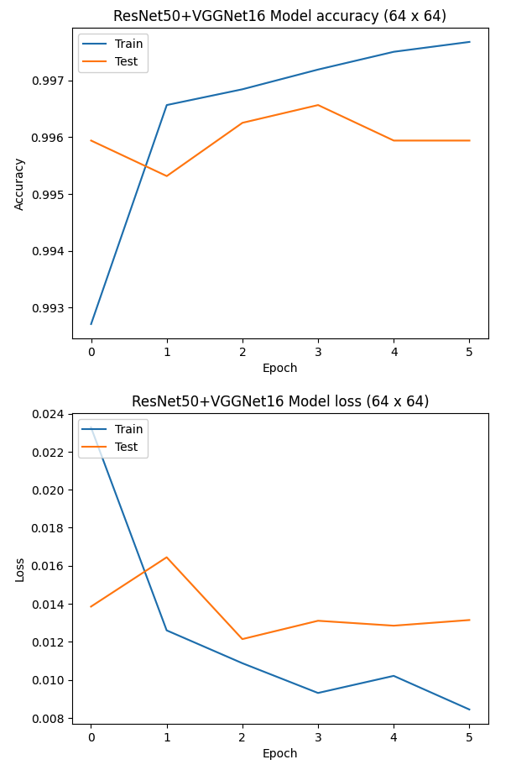
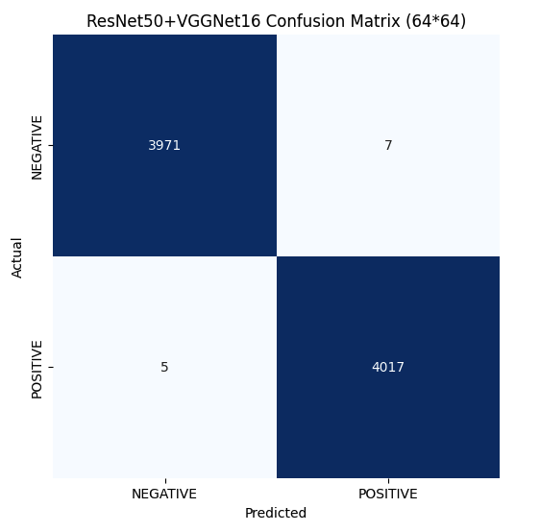
< Summary >
- pre-trained 모델 활용, 수집한 Train dataset 으로 학습
- loss function : binary_crossentropy
- 각 데이터셋별 모델 정확도 비교
- 모델 평가지표 : 학습결과로 출력되는 accuracy_score(%)
- 학습한 모델에 대해 accuracy score 및 Confusion Matrix 출력하여 비교
- ResNet50+VGG16 결합하여 사용하였을때 최소 99.2% 이상의 정확도 기록(Domain Adaptation 결과 비교 시 Baseline 모델로 활용예정)
- 학습시킨 일반적인 데이터셋 대비해서 도메인이 다른 Ship Dataset 활용하여 평가하였을 때 정확도 차이가 크게 발생함을 확인.

ㅁ Hyper Parameter |  | ㅁ 학습 결과 ✓ Metric : Accuracy ✓ Image Size = 64*64

구분 | 내용 | Model | Dataset #1 | Dataset #2 | Dataset #3 | Dataset #4 | Combined Dataset | Ship Dataset
epoch | 50 | VGG16 | 74.3 | 78.2 | 76.9 | 74.5 | 72.4 | 54.7
learning rate | 0.001 | VGG19 | 77.7 | 81.8 | 82.8 | 76.1 | 78.9 | 56.6
batch_size | 32 | ResNet50 | 97.5 | 99.2 | 98.3 | 98.5 | 99.1 | 57.9
optimizer | adam | ResNet101 | 99.2 | 99.3 | 98.7 | 98.8 | 99.6 | 57.7
 |  | ResNet152 | 98.8 | 99.2 | 98.4 | 98.6 | 98.3 | 58.5
 |  | ResNet50 + VGG16 | 99.4 | 99.3 | 99.6 | 99.2 | 99.3 | 61.4

ㅁ 학습결과

2. Data Augmentation
< 1. Data Augmentation >
- keras에서 제공하는 ImageDataGenerator 라이브러리 활용
height_shift_range : 주어진 값이 1보다 작을 경우 전체 높이에 대한 비율로 적용되며 이 범위에 대한 이동범위만큼 임의로 상하로 이미지를 움직인다. 예를들어 높이가 100픽셀인경우 0.1이 주어지면 10픽셀만큼의 범위내에서 임의로 상하로 움직인 이미지가 제공
wide_shift_range : 주어진 값이 1보다 작을 경우 전체 너비에 대한 비율로 적용되며 이 범위에 대한 이동 범위만큼 좌우로 이미지를 움직인다. 예를 들어 너비가 100픽셀인 경우 0.1이 주어지면 10픽셀만큼의 범위 내에서 임의로 좌우로 움직인 이미지가 제공된다.
shear_range : 도 단위로 반시계 방향의 전단 각도 조정
zoom_range : 주어진 숫자만큼의 범위 내 배율을 적용한 이미지를 제공한다. 예를 들어, 0.2인 경우 0.8~1.2 비율의 이미지가 임의로 제공된다.
rotation_range : 주어진 각도만큼의 범위 내에서 임의로 회전시킨 이미지가 주어진다. 예를 들어, 90이 주어지면 0~90 도만큼의 임의의 회전을 한 이미지가 제공
channel_shift_range : 임의로 channel shift 적용시키는 범위 설정
brightness_range : 주어진 범위 내에서 임의로 밝기 조정
horizontal_flip : True 인경우, 수평방향 뒤집기를 한 이미지를 랜덤으로 적용(좌우 뒤집기)
vertical_flip : True 인 경우, 수직방향 뒤집기를 한 이미지를 랜덤으로 적용(상하 뒤집기)
fill_mode : 이미지를 변경했을 때, 비어있는 픽셀이 생길 경우 어떻게 채울지에 관한 설정

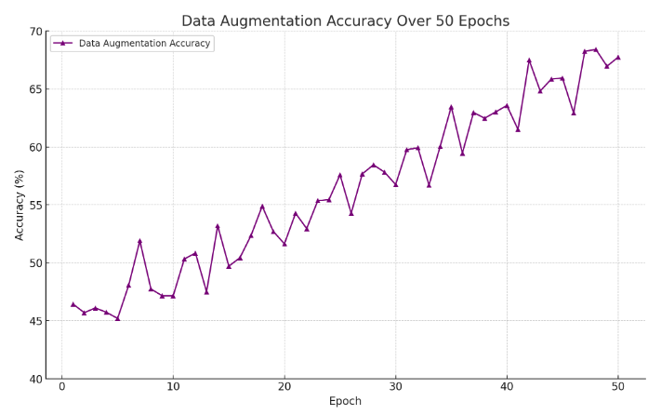
Transform Method | Hyper_parameter | ㅁ 학습결과 : Data Augmentation 적용결과 Ship Dataset에서 accuracy 68.3% 기록
height_shift_range | 0.3
wide_shift_range | 0.3
shear_range | 45
zoom_range | 0.2
rotate_range | 90
channel_shift_range | 50
brightness_range | [0.6, 1]
horizontal_flip | TRUE
vertical_flip | TRUE
fill_mode | 'reflect'

ㅁ 소요시간(Combined Dataset 기준) | 8h 42min
 | 40min(Data Augmentation)
 | 1장당 약 8s 소요
 | 8H(Model Train)

3. Domain Adaptation
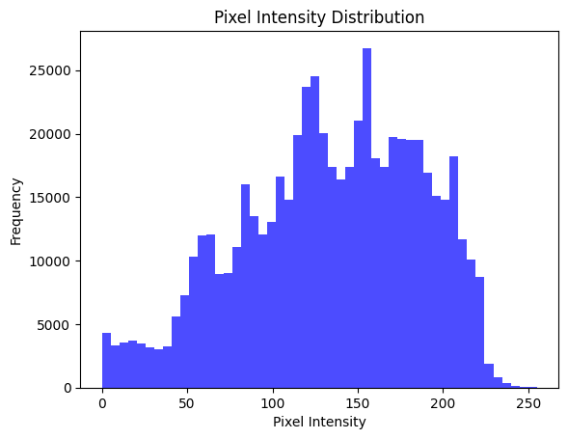
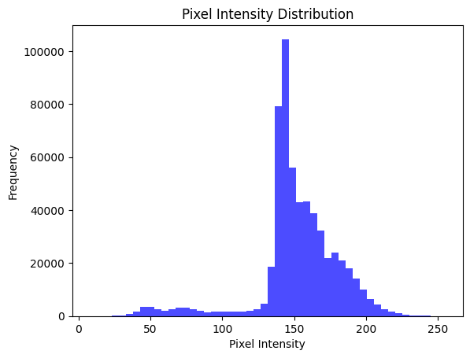
< 3. Domain Adaptation >
ㅇ DANN Methods : Domain-Adversarial Training of Neural Networks
ㅇ source domain 에서의 classification 성능이 높고, source domain과 target domain을 구별하지 못하도록 모델 학습이 이루어짐
ㅇ Loss Function
- Classification Loss(Crack / Non-Crack Classification) : Binary Cross-Entropy
- Domain Loss : 소스도메인과 타겟도메인을 구별하지 못하도록 학습(이때 소스도메인이 1, 타겟도메인을 0로 설정)

ㅁ Hyper Parameter |  | ㅁ 학습 소요시간 | 8H 5Min(Model Train)

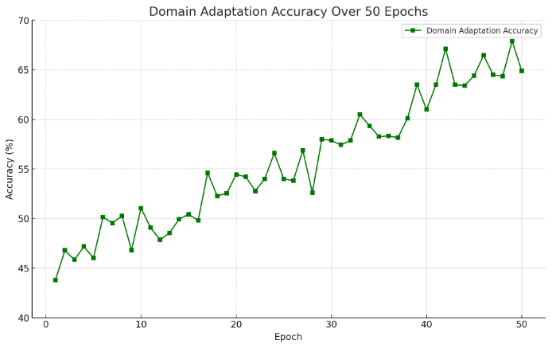
구분 | 내용
epoch | 50 | ㅁ 학습결과
learning rate | 0.001
batch_size | 32
Alpha | 0~1
Feature Extractor | Baseline Model(ResNet50+VGG16)

ㅁ Sample Image Distribution 비교(위 : Ship / 아래 : Concrete)

